상품제안서
아이디프레임 2.0 사원증 목걸이 릴홀더 | 상품코드: F28614

 |  |  |  |  |  |  | 02-412-0044 | www.easy1.co.kr
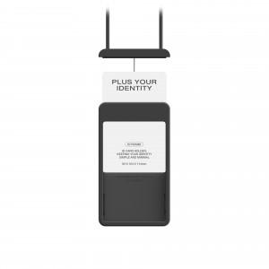

【상세/제작정보】

【인쇄/포장옵션】 | 레이저, 풀칼라 / 개별박스포장

【공급단가】 | 수량 | 100~ | 300~ | 500~ | 1,000~ | 3,000~
*VAT별도 | 블랙 | 18,890원 | 18,590원 | 18,140원 | 17,680원 | 17,380원
 | 화이트 | 18,890원 | 18,590원 | 18,140원 | 17,680원 | 17,380원
 | 그레이 | 18,890원 | 18,590원 | 18,140원 | 17,680원 | 17,380원

【상품 URL】 | http://www.easy1.co.kr/src/goods_detail.php?gdno=28614

